FW_11_Contact
画面ID |  | 作成者 | 作成日 | 2022-11-14
画面名 |  | 更新者 | 更新日
 |  |  |  |  | 項目定義 Định nghĩa item

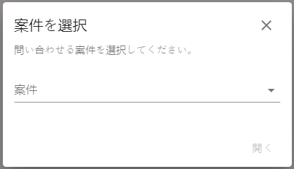
1
2
3
4
5
 | FW_11_Contact |  |  |  | 画面内No No | ラベル Label |  | 表示形式 Format hiển thị | デフォルト値 Giá trị mặc định | 必須 Require | 最大桁数 Số digit max | データ項目名 Tên data item |  | 備考 Note (Business logic/Validation)
 |  |  |  |  |  | 表示名 Tên hiển thị | 説明 Giải thích |  |  |  |  | テーブル Table | 項目 Item
 |  |  |  |  | 1 | 案件を選択 | Lựa chọn Anken | Label
 |  |  |  |  | 2 | 問い合わせる案件を選択してください。 | Hãy lựa chọn Anken contact | Label
 |  |  |  |  | 4 | 案件 | Anken | Select box | Placeholder: 案件 | Y |  | smaad_main.distribution | name | Single select - Hiển thị danh sách các anken đã download của user - Trường hợp không data, hiển thị text 「データはありません。」

 |  |  |  |  | アクション定義 Định nghĩa action

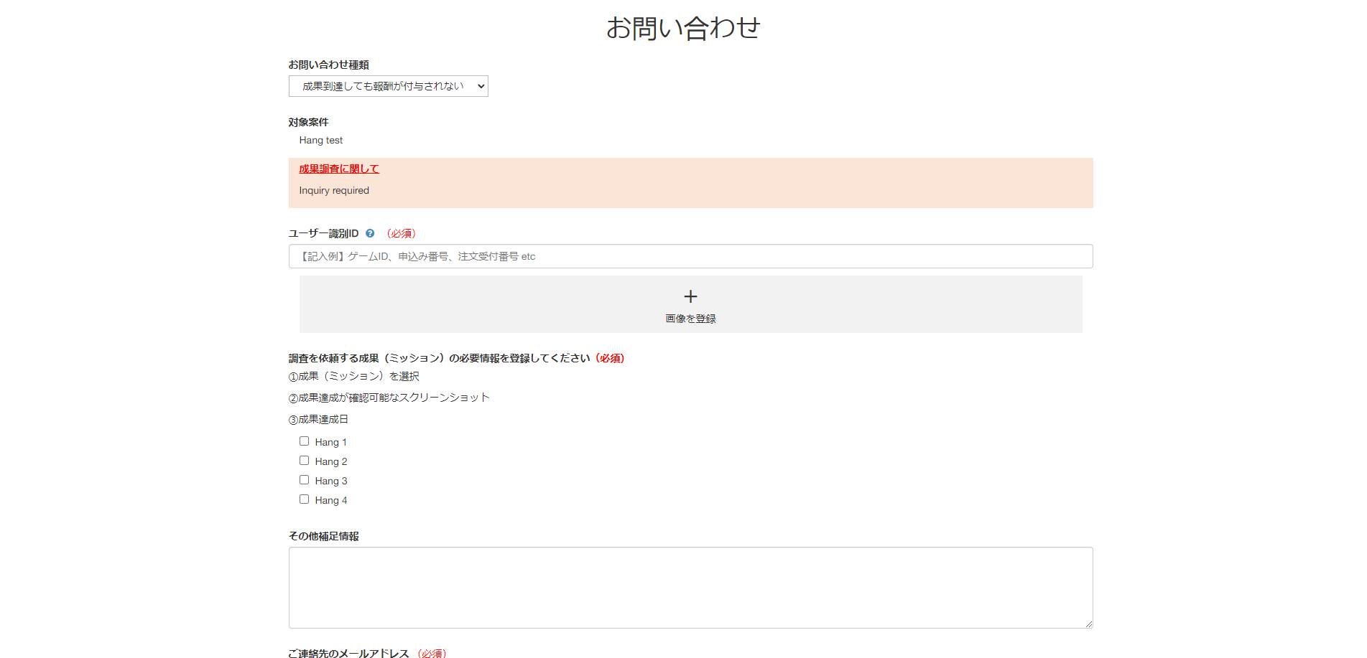
 |  |  |  |  | 画面内No No | 表示名 Tên hiển thị | 種類 Type | アクション Action |  |  |  |  |  | 備考 Note
 |  |  |  |  | 3 | ✕ | Button | Click vào button ✕ ➞ Đóng Popup Contact và clear data đã nhập trước đó |  |  |  |  |  | Click vùng ngoài popup ➞ Đóng Popup Contact và clear data đã nhập trước đó
 | SmaAD_お問い合わせ |  |  |  | 5 | 開く | Button | 1. Xử lý khi click button No 5 開く |  |  |  |  |  | Trạng thái mặc định: - Disable: Khi chưa chọn No.4 案件 - Enable: Khi đã chọn No.4 案件

 |  |  |  |  | 特記事項 Ghi chú đặc biệt
 |  |  |  |  | 0. Hiển thị khởi tạo |  | Refer FUSION_WALL-569
 |  |  |  |  | - Menu [お問合せ] chỉ hiển thị trên Sidebar Menu khi set [お問合せ] = ON tại màn FW_0301_Setting Wall (fusion_production.display_menu_inquiry = 1)
 |  |  |  |  | - Click menu [お問合せ]
 |  |  |  |  |  | ➞ GET data Anken theo user name và wall_zone_id
 |  |  |  |  |  | ➞ Hiển thị Danh sách Anken user đã download (view_histories.ad_id)
 |  |  |  |  |  | Thời hạn hiển thị của 1 Anken là 100 ngày kể từ khi lần cuối user click download anken (view_histories.last_viewed_at)
 |  |  |  |  |  | ※User download Anken: Khi user click button [アプリをダウンロード] hoặc button [サイトへGO] tại màn FW_08_Anken Detail
 |  |  |  |  | ▼Anken hiển thị tại popup FW_11_Contact kể cả khi:
 |  |  |  |  | ・Xóa liên kết giữa Anken và Media
 |  |  |  |  | ・Anken Status OFF (ad.status = 0)
 |  |  |  |  | ・Distribution Status OFF (distribution.status = 0)
 |  |  |  |  | ・Distribution Out of Term (distribution_term)
 |  |  |  |  | ・Distribution set [ポイント付与] = OFF (distribution.allow_pointuser = 0)
 |  |  |  |  | ・Distribution set [掲載枠] khác [WEBウォール] (distribution_allow_zone_type.zone_type_id != 3)
 |  |  |  |  | ・Anken đạt tới giới hạn CV trong thời gian chỉ định
 |  |  |  |  | ・User hoàn thành CV tất cả các course của anken
 |  |  |  |  | ・Anken single course chuyển thành multi course (budget.course_number null)
 |  |  |  |  | ・Anken multi-course chuyển thành single course (distribution.multi_course = 0)

 |  |  |  |  | 1. Xử lý khi click No 5 開く
 |  |  |  |  | ➞ Điểu hướng đến màn SmaAD_お問い合わせ theo link format:
 |  |  |  |  | https://console.dev.smaad.net/contact?zone_id={zone_id}&ad_id={ad_id}&u={username}
 |  |  |  |  | ※ Sau khi gửi Contact, nội dung Contact sẽ được hiển thị tại màn SmaAD_媒体ユーザーお問い合わせ (Bảng m_user_inquiry)

 |  |  |  |  | 2. Xử lý Cache |  | Refer FUSION_WALL-654
 |  |  |  |  | - Popup FW_11_Contact có xử lý lưu trữ cache trong 10 phút
 |  |  |  |  |  | VD: Update Distribution name của Anken tại SmaAD
 |  |  |  |  |  | ➞ Popup FW_11_Contact vẫn hiển thị tên cũ của Anken dựa trên cache
 |  |  |  |  |  | ➞ Sau 10 phút, load lại popup FW_11_Contact hiển thị data mới của Anken
 |  |  |  |  | - Khi thực hiện Save tại màn FW_0301_Edit Wall, cache sẽ được update ➞ Popup FW_11_Contact hiển thị data mới của Anken ngay lập tức

